Lab 2.4
 | LAB 2.4: KỸ THUẬT KIỂM THỬ CHUYỂN ĐỔI TRẠNG THÁI

1 | Cho biểu đồ đổi trạng thái như bên dưới:
 | Trường hợp kiểm thử nào sẽ là loạt chuyển đổi hợp lệ tối thiểu để bao gồm mọi trạng thái?
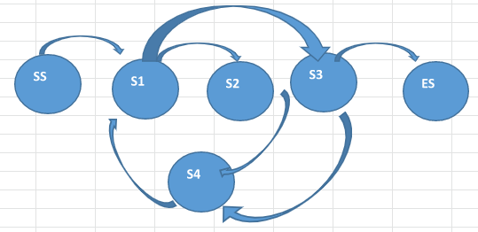

SS
S1
S3
S2
ES

S4
 |  |  |  | Login thành công có thể tìm kiếm

Search
Login
 |  |  |  |  |  |  | thêm sp vào giỏ hàng
2 | Bạn đang thử nghiệm một giao dịch thương mại điện tử có các trạng thái và chuyển đổi sau:
 | 1. Login (invalid) > Login
 | 2. Login > Search
 | 3. Search > Search
 | 4. Search > Shopping Cart |  |  |  |  | Có thể tìm kiếm nhiều lần
 | 5. Shopping Cart > Search
 | 6. Shopping Cart > Checkout
 | 7. Checkout > Search
Shopping Cart
 | 8. Checkout > Logout | Login lỗi
 |  |  |  |  | quay lại tìm kiếm
 | Để có một sơ đồ chuyển trạng thái, cần thể hiện bao nhiêu transitions?
 |  |  |  | quay lại tìm kiếm
 | Transition 1: Login(invalid) > Login > Search > Search > Shopping Cart > Checkout > Logout
 | Transition 2: Login > Search > Shopping Cart > Search
 | Transition 3: Login > Search > Shopping Cart > Checkout > Search
Logout

Checkout
 |  |  |  |  |  |  | thực hiện thanh toán

 |  |  | Đăng xuất tài khoản

